names and correlattion
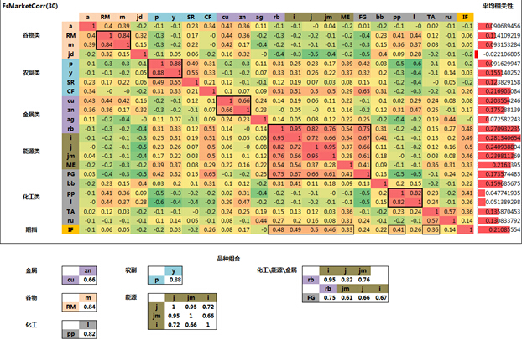
 | SECURITY_NAME
BLCJ8 Comdty | Blockboard Future Apr18
ZVBN8 Comdty | Non Glutinous Ric Jul18
ZRCN8 Comdty | Rapeseed Fut Jul18
WRTX7 Comdty | Wire Steel Fut Nov17
DCEF8 Comdty | DCE Egg Future Jan18
RBTK8 Comdty | Deformed Bar Fut May18
CUF8 Comdty | COPPER FUT (SHFE) Jan18
IOEF8 Comdty | DCE Iron Ore Fut Jan18
KEEF8 Comdty | Coke Futures Jan18 | 焦炭
XIIK8 Comdty | Nickel Futures May18
RTF8 Comdty | RUBBER FUT (SHFE) Jan18
ZNAF8 Comdty | ZINC FUT (SHFE) Jan18
PTF8 Comdty | PTA FUTURE Jan18
CKCF8 Comdty | Coking Coal Futur Jan18 | 焦煤
DCSF8 Comdty | DCE Corn Starch Jan18
AEF8 Comdty | SOY MEAL Jan18
ZMEF8 Comdty | Methanol Futures Jan18
PYLF8 Comdty | Polypropylene Jan18
AAF8 Comdty | ALUMINUM FUT Jan18
ROCF8 Comdty | Hot-rolled Coil Jan18
CBF8 Comdty | SUGAR WHITE Jan18
PALF8 Comdty | Palm Oil Future Jan18
POLF8 Comdty | Polyethylene Fut Jan18
ACF8 Comdty | CORN Jan18
SHF8 Comdty | SOYBEAN OIL Jan18
TRCF8 Comdty | Thermal Coal Jan18
AUAZ7 Comdty | Gold Future Dec17
ZRRF8 Comdty | Rapeseed Meal Jan18
PVCF8 Comdty | PVC Future Jan18
SAIZ7 Comdty | Silver Future Dec17
VVF8 Comdty | COTTON NO.1 ZCE Jan18
PBLZ7 Comdty | LEAD FUTURE Dec17
ZROF8 Comdty | Rapeseed Oil Fut Jan18
AKF8 Comdty | NO.1 SOYBEAN Jan18
BITZ7 Comdty | Bitumen Future Dec17
FGLF8 Comdty | Glass Futures Jan18
IREF8 Comdty | Ferrosilicon Jan18
IMRF8 Comdty | Manganese Silicon Jan18
XOOF8 Comdty | Tin Futures Jan18
BPK8 Comdty | Oil Soybean May18
VNF8 Comdty | WHEAT STRNG GLUTN Jan18
QCYF8 Comdty | Cotton Yarn FutureJan18
IRIN8 Comdty | EARLY INDICA RICE Jul18
FREF8 Comdty | Fibreboard Future Jan18

